UNIONDELTA Розница
Курс $ ЦБ РФ | 104.8 | В связи с периодом повышенной волатильности, ООО "ПРОФ-ТОН ГРУПП" представляет стоимость продукции в Долларах США. Поставка продукции будет производиться по курсу ЦБ РФ на день отгрузки. Внимание! Редакция прайс-листа временная.
Прайс 18.03.2022 |  | Артикул | Наименование | Характеристики | Фото | Розница, цена за ед., $ | Розница, цена за ед., руб.
 | Рекламная продукция
 | Печатная продукция
PRINTING MATERIALS |  | DP001/22 | Каталог продуктов UNIONDELTA® с образцами | 210х297 мм, 34 стр. | 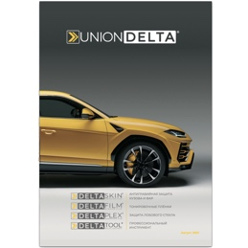 | 6.25 | 655.00
 |  | DP002/22 | Календарь квартальный UNIONDELTA® 2022 | 300х800 мм |  | 3.73 | 390.90
 | Брендированная одежда
MERCHANDISE |  | DM001 | Футболка мужская UNIONDELTA®, цвет черный | 100% хлопок, размеры S, M, L, XL | 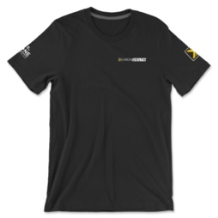 | 15.11 | 1583.53
 |  | DM002 | Толстовка с капюшоном UNIONDELTA®, цвет черный | 80% хлопок / 20% полиэстер, размеры S, M, L, XL | 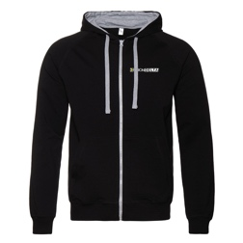 | 33.62 | 3523.38
 |  | DM003 | Снэпбэк UNIONDELTA®, цвет черный | 100% хлопок, единый размер |  | 14.83 | 1554.18
 | Аксессуары
ACCESSORIES |  | DA001 | Автомобильный номер UNIONDELTA® | металл |  | 40.29 | 4222.39
 |  | DA002 | Комплект защитных чехлов UNIONDELTA® на колеса (4 шт.) | для колес R14-R22 | 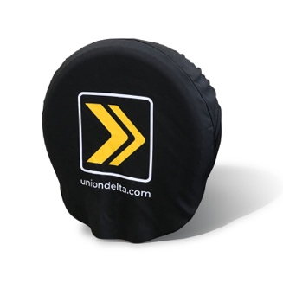 | 48.5 | 5082.80
 |  | DA003 | Чехол UNIONDELTA® на бутыль кулера | для бутылей 18-20 л |  | 18.65 | 1954.52
 |  | DA005 | Световой короб UNIONDELTA®, 450х500 мм | 450х500х60 мм, 220V |  | 102.42 | 10733.62
 |  | DA006 | Кружка с логотипом UNIONDELTA® | керамика, 320 мл |  | 7.55 | 791.24
 |  | DA007 | Баннер с люверсами UNIONDELTA®, 3х1 м | литой, 450 г/м |  | 25.18 | 2638.86
 |  | DA008 | Рамка для автомобильного номера UNIONDELTA® | пластик |  | 2.37 | 248.38
Цены, наименования, показатели и характеристики приведенные в данном документе, могут быть изменены. Информация, указанная в данном прайс-листе не должна использоваться в договорах, контрактах и спецификациях. Актуальную информацию проверяйте на сайте www.uniondelta.ru

